EJERCICIO 7
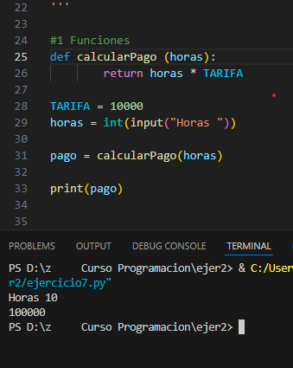
w3schools.com

 | ejercicio 7

 | ANALISIS
 | ENTRADA
 |  | HORAS
 | PROCESO
 |  | TARIFA
 |  | PAGO = | HORAS * TARIFA

 | SALIDA
 |  | PAGO

 | def calcularPago (horas):
 | return horas * tarifa

 | # variables

 | # entradas

 | # proceso = llamado
 | pago= calcularPago (horas)

 | # salida

 | printer ( pago)

